Bienvenue
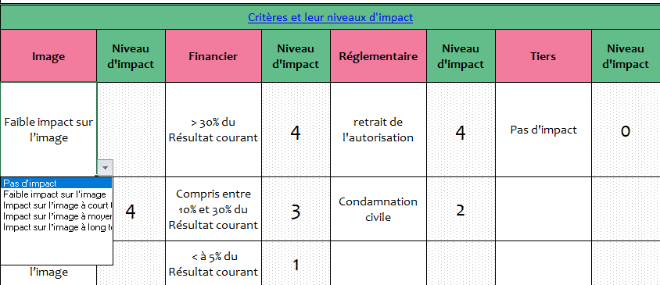
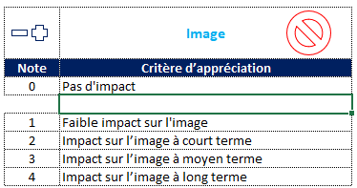
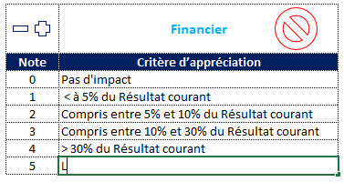
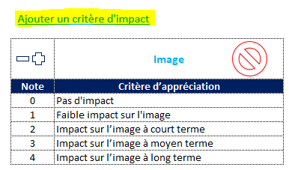
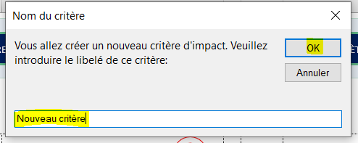
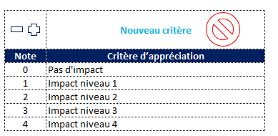
Registre de gestion des risques
Projet :
Date de création | 2022-09-22
Date de mise à jour : | 2022-10-05

Guide d'utilisation
Objectif du fichier :
Ce fichier vous aidera à cartographier les risques de vos processus, à évaluer leur criticité dans le but de définir des réponses aux risques adéquates.
Important
Veillez à ne rien modifier sur la feuille "Dashboard" pour le bon fonctionnement du fichier.
Activation des macros :
Pour s'assurer du bon fonctionnement du template, vérifiez que les macros sont activées
Déblocage des macros :
Si un message rouge apparait en haut du fichier, procédez comme suit pour débloquer les macros :
Pour ce faire, cliquez sur le bouton droit sur le fichier avant de l'ouvrir, choisissez Propriétés, puis activez la case à cocher Débloquer sous l’onglet Général.
Exploitation du fichier
1. Enregistrement des données
Commencez par remplir la feuille "registre des risques" comme suit :
Date de mise à jour : Choisissez la date de mise à jour du fichier. Celle-ci sera automatiquement mise à jour sur cette feuille :
Processus : Le processus objet de l'analyse
Risques associés : Les risques identifiés et associés à chaque processus
Critères et leurs niveaux d'impact : Nommez vos propres critères dans la feuille de paramètrage et choisissez les dans les listes déroulantes dans votre registre des risques.
Les niveaux d'impact seront affichés systématiquement dans votre registre des risques en fonction du critère d'appréciation de l'impact choisi
Moyenne des niveaux d'impact : Celle-ci est calculée automatiquement en faisant une simple moyenne des niveaux d'impact obtenus
Fréquence : Choisissez le niveau de fréquence ou probabilité d'occurence du risque à partir de la liste déroulante (Faible, Moyenne, Fréquente, Très fréquente).
Code impact : Le code impact est renseigné automatiquement en fonction de la "moyenne des niveaux d'impact" obtenue,
Par exemple si la moyenne est égale ou légèrement supérieur à 2, le code impact affiché sera B
Code fréquence : le code fréquence est attribué systématiquement pour chaque risque, en fonction du niveau de fréquence choisi (Faible, Moyenne, ...)
Evaluation des risques : Le niveau de criticité est obtenu systmétiquement par la multiplication des niveaux de fréquence et d'impact :
Niveau de criticité = Impact * Fréquence. Exemple : Impact (A) x Fréquence (B) = AB.
Une note de criticité est obtenue pour chaque niveau de criticité (Cf. tableau d'évaluation des risques dans la feuille des paramètres)
Plan d'action : Choisissez dans la liste déroulante, la réponse face au risque (Accepter, à atténuer, à éliminer, à transférer), puis renseignez l'objet de l'action (Quoi), son responsable (Qui), et le délai d'exécution (Quand)
Etat : Choisissez dans la liste déroulante, l'état d'avancement (Fait, encours, non fait)
Méthode de surveillance : Renseignez la méthode de surveillance du risque en question
Efficacité : Cochez "Efficace" ou "Pas Efficace" en cliquant sur le signe (✓) ou sur (X)
Observations : Notez vos commentaires et observations éventuelles
2. Analyse des données dans le dashboard
Consultez le tableau de bord pour avoir une vue synthétique sur la répartition des risques selon leurs niveaux de criticité, ainsi que les actions de réponse et leur état d'avancement.
Personnalisation du fichier : toute modification des libellés et des critères se fait dans la feuille "paramètres"
1. Changement des libellés
Pour changer l'un des libellés suivants :
* Critères d'impact : image de marque, aspect financier...
* Niveaux de criticité : Modéré, élevé, critique...
* Réponses aux risques : Accepter, à atténuer...
* Code de fréquence : A, B, C, D...
* Code d'impact : A, B, C, D...
Allez dans les paramètres, puis changez le libellé en question :
2. Ajout de lignes :
Dans la colonne D de la feuille Registre des risques, il est possible de dupliquer une ligne à l'intérieur du registre en sélectionnant la cellule dans la colonne D (sur la ligne à dupliquer) puis de cliquer sur le signe (+) :
* Supression de lignes :
La suppression d'une ligne peut se faire de la même manière, mais cette fois-ci en cliquant sur le signe (-)
* Modification/Ajout/supression des coefficients (impact, fréquence, criticité) :
Les coefficients (poids) des risques sont paramétrables dans la feuille paramètres
1. Impact : Les coefficients varient de 0 pour "Pas d'impact" à 4 "Impact significatif"
Pour ajouter un nouveau coefficient entre les lignes existantes, positionnez-vous sur la cellule au-dessus de laquelle vous voulez créer la nouvelle cellule, puis cliquez sur le signe (+) :
Vous pouvez également ajouter un nouveau coefficient juste en dessous du tableau, en modifiant directement la cellule :
Pour supprimer une cellule, il suffit de se positionner sur la cellule à supprimer, puis de cliquer sur le signe (-)
Pour ajouter un nouveau critère d'impact : cliquez sur "ajoutez un nouveau critère d'impact", puis nommez-le :
Pour supprimer un critère d'impact, il suffit de cliquer sur le signe de supression :
Code impact : de la même façon, vous pouvez ajouter ou supprimer un code impact
2. Fréquence : Les coefficients varient de A pour "Faible" à D "Très fréquente"
L'ajout et la supression fonctionne de la même façon décrite pour les critères et niveaux d'impact
3. Evaluation des risques : Le tableau multiplie le "code impact" par le "code fréquence" :
Exemple : Code impact (A) et code fréquence (B) = Criticité (AB = Modéré)
Pour chaque combinaison (AA, AB, AC...) vous pouvez nommer le niveau de criticité correspondant sur une échelle de 1 à 4 ou plus.
4. Réponse aux risques : Vous pouvez ajouter ou supprimer une réponse en utilisant les signes d'ajout (+) et de supression (-)

Plus de détail

Registre des risques
Registre des risques
Tableau de Bord
Paramètres
Menu
REGISTRE DES RISQUES

Catographie des risques
Date de mise à jour :
 | Risques associés | Critères et leur niveaux d'impact |  |  |  |  |  |  |  | Moy des nvx d'impact | Code Impact | Fréquence | Code Fréquence | EVALUATION DES RISQUES |  | PLAN D'ACTION |  |  |  | ETAT | Méthode de surveillance | EFFICACITÉ |  | OBSERVATIONS
 |  | Image de marque | Niveau d'impact | Aspect financier | Niveau d'impact | Aspect réglementaire | Niveau d'impact | Tiers | Niveau d'impact |  |  |  |  | Niveau de criticité | Note | Réponse au risque | Quoi | Qui | Quand |  |  | Efficace | Pas efficace
 | Manque de compréhension de l’environnement externe et interne de BATISEN | Impact sur l’image à long terme | 4 | > 30% du Résultat courant | 4 | retrait de l'autorisation | 4 | Salaries, Clients et Actionnaires | 4 | 4.00 | D | Très frèquente | D | Critique | 4 | Accepter | Mise en œuvre des actions issues de l'analyse des enjeux et surveillance des enjeux internes et externes | DG | 1-Jul-21 | Fait | Revue de direction
 | Objectifs mal définis | Pas d'impact | 0 | Compris entre 10% et 30% du Résultat courant | 3 | Pas d'impact | 0 | Salaries, Clients et Actionnaires | 4 | 1.75 | A | Moyenne | B | Modéré | 2 | Accepter | S'assurer que les objectifs sont définis de façon cohérente avec la stratégie de BATISEN | DG | Immédiat | En cours | Suivi du tableau de cohérence des objectifs aux axes stratégiques
 | Manque de surveillance des processus | Impact sur l’image à long terme | 4 | Compris entre 5% et 10% du Résultat courant | 2 | Condamnation civile | 2 | Salaries, Clients et Actionnaires | 4 | 3.00 | C | Faible | A | Elevé | 3 | Accepter | Suivre de façon régulière les processus à travers les revues de processus, les remontées de NC et les relevés d'indicateurs de performance | DG/RQSE | Mensuel | Non fait | revue de processus & audit interne
 | Résultats non atteints | Impact sur l’image à long terme | 4 | Compris entre 10% et 30% du Résultat courant | 3 | Pas d'impact | 0 | Salaries, Clients et Actionnaires | 4 | 2.75 | B | Moyenne | B | Elevé | 3 | A transférer | Mise en place et suivi des indicateurs de performance via un tableau de bord mensuel afin de détecter de façon proactive les pertes de maîtrise et de les corriger très tôt | DG | Mensuel | Non fait | Suivi des indicateurs performance
 | Capitaux insuffisants | Impact sur l’image à long terme | 4 | Compris entre 5% et 10% du Résultat courant | 2 | Pas d'impact | 0 | Salaries, Clients et Actionnaires | 4 | 2.50 | B | Faible | A | Modéré | 2 | Accepter | établir de nouveaux partenariats bancaires et/ou consolider les existants | DG/DFC | 30-Sep-21 |  | Nouveaux partenariats signés Disponibilité de capitaux

Dashboard
Statistiques par risque
Tableau de bord
Registre des risques
Tableau de Bord
Paramètres
Menu
Analyse croisée Réponse/État
 |  |  |  |  | Etat
Criticité des risques | Nombre | Réponse au risque | Nombre | Fait | En cours | Non fait
Non significatif | #N/A | Accepter | 4 | 1 | 1 | 1 | 0 | 0 | 0 | 0 | 0 | 0 | 0
Modéré | 2 | A atténuer | 0 | 0 | 0 | 0 | 0 | 0 | 0 | 0 | 0 | 0 | 0
Elevé | 2 | A éliminer | 0 | 0 | 0 | 0 | 0 | 0 | 0 | 0 | 0 | 0 | 0
Critique | 1 | A transférer | 1 | 0 | 0 | 1 | 0 | 0 | 0 | 0 | 0 | 0 | 0
 | #N/A |  | 0 | 0 | 0 | 0 | 0 | 0 | 0 | 0 | 0 | 0 | 0
 | #N/A |  | 0 | 0 | 0 | 0 | 0 | 0 | 0 | 0 | 0 | 0 | 0
 | #N/A |  | 0 | 0 | 0 | 0 | 0 | 0 | 0 | 0 | 0 | 0 | 0
 | #N/A |  | 0 | 0 | 0 | 0 | 0 | 0 | 0 | 0 | 0 | 0 | 0
 | #N/A |  | 0 | 0 | 0 | 0 | 0 | 0 | 0 | 0 | 0 | 0 | 0
 | #N/A |  | 0 | 0 | 0 | 0 | 0 | 0 | 0 | 0 | 0 | 0 | 0
Total | 5 | Total | 5 | 1 | 1 | 2 | 0 | 0 | 0 | 0 | 0 | 0 | 0

 | Criticité des risques
Non significatif | #N/A
Modéré | 2
Elevé | 2
Critique | 1
 | Réponse au risque
Accepter | 4
A atténuer | 0
A éliminer | 0
A transférer | 1
 | Etat
Fait | 1
En cours | 1
Non fait | 2

Paramètres
Paramètres
Registre des risques
Tableau de Bord
Paramètres
Menu

Ajouter un critère d'impact
Les critères d'évalution de l'Impact du risque
 | Image de marque |  | Aspect financier |  | Aspect réglementaire |  | Tiers
Note | Critère d’appréciation | Note | Critère d’appréciation | Note | Critère d’appréciation | Note | Critère d’appréciation
0 | Pas d'impact | 0 | Pas d'impact | 0 | Pas d'impact | 0 | Pas d'impact
1 | Faible impact sur l’image | 1 | < à 5% du Résultat courant | 1 | Sanction administrative | 1 | Salaries
2 | Impact sur l’image à court terme | 2 | Compris entre 5% et 10% du Résultat courant | 2 | Condamnation civile | 2 | Actionnaires
3 | Impact sur l’image à moyen terme | 3 | Compris entre 10% et 30% du Résultat courant | 3 | Condamnation pénale | 3 | Clients
4 | Impact sur l’image à long terme | 4 | > 30% du Résultat courant | 4 | retrait de l'autorisation | 4 | Salaries, Clients et Actionnaires

Ajouter une fréquence
Supprimer une fréquence
Evaluation des Risques ( Impact*frequence=Criticité )

Fréquence
du risque
(sa probabilité d'occurence)
Fréquence | Code de la fréquence |  | Description | Code | Criticité (Impact*Fréquence) |  | Criticité
Faible | A |  | 1 fois tous les 5-10ans | AA | Non significatif |  | 1
Moyenne | B |  | 1 fois par an | AB | Modéré |  | 2
Frèquente | C |  | 1 fois par mois | AC | Elevé |  | 3
Très frèquente | D |  | 1 par semaine | AD | Elevé |  | 3
 |  |  |  | BA | Modéré |  | 2
 |  |  |  | BB | Elevé |  | 3
 |  |  |  | BC | Elevé |  | 3
 |  |  |  | BD | Critique |  | 4
 |  |  |  | CA | Elevé |  | 3
Ajouter un code d'impact
Supprimer un code d'impact
 |  |  |  | CB | Elevé |  | 3
 |  |  |  | CC | Critique |  | 4
Code d'Impact
Poids > | Catégorie impact |  | Code impact | CD | Critique |  | 4
1 | Faible ou Insignifiant |  | A | DA | Elevé |  | 3
2 | Significatif ou relativement grave |  | B | DB | Critique |  | 4
3 | Critique ou vraiment grave |  | C | DC | Critique |  | 4
4 | Stratégique ou inadmissible |  | D | DD | Critique |  | 4

Réponses au risque
 | Accepter
 | A atténuer
 | A éliminer
 | A transférer

État de la Réponse au risque
 | Fait
 | En cours
 | Non fait

 |  |  |  |  | 3

